Tema 2
Volver

TEMA 1
 | En el caso del CPT Simplificado Variación Anual

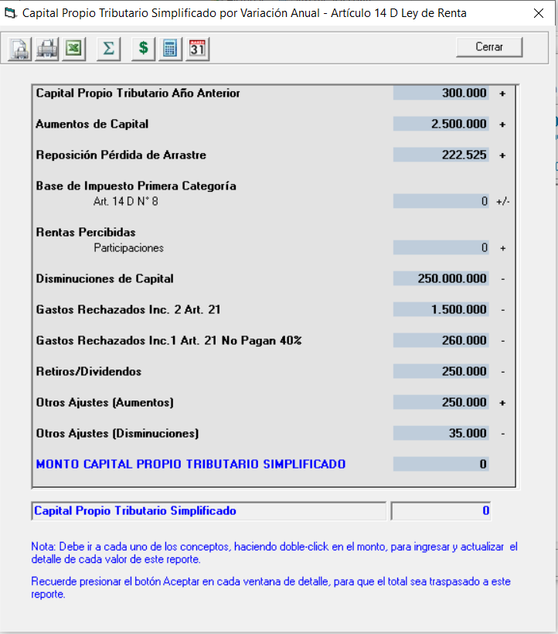

 |  |  |  |  |  | Aumentos del Capital
 |  |  |  |  |  | Disminuciones de Capital
 |  |  |  |  |  | Otros Ajustes (Aumentos)
 |  |  |  |  |  | Otros Ajustes (Disminuciones)

 | Se deberán traspasar los item indicados en cuadro Rojo

TEMA 2
 | El archivo debe contener las siguientes columnas

 | Método | Item | Fecha | Detalle | Monto

 | Caracteristicas
 | 1° | Todas estas columnas las debe generar el LP Conta
 | 2° | Columna
 |  |  | Método
 |  |  |  | VA | Variación Anual
 |  |  |  | AT | Acumulado Total

 |  |  | Item | AC | Aumentos del Capital
 |  |  |  | DC | Disminuciones de Capital
 |  |  |  | OAA | Otros Ajustes (Aumentos)
 |  |  |  | OAD | Otros Ajustes (Disminuciones)

 |  |  | Fecha | De la columna fecha

 |  |  | Detalle | de la columna "Nombre Cuenta" + "Comprobante"
 |  |  |  | si no tiene nada indicar "LP Conta Traspaso"

 |  |  | Monto | De la columna Monto

Tema 3
Volver

TEMA 1
 | En el caso del CPT Simplificado General

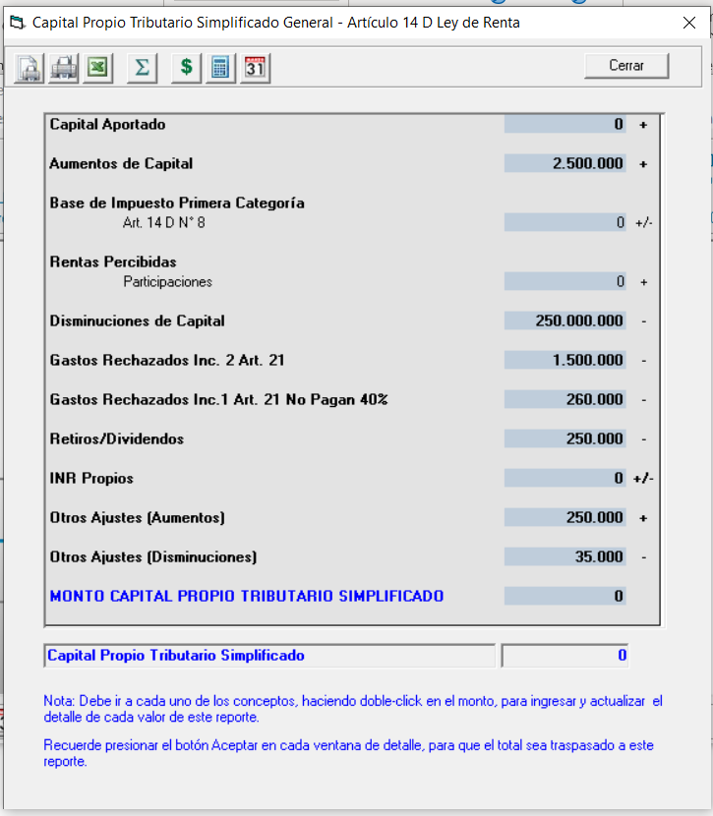

 |  |  |  |  |  | Aumentos del Capital
 |  |  |  |  |  | Disminuciones de Capital
 |  |  |  |  |  | Otros Ajustes (Aumentos)
 |  |  |  |  |  | Otros Ajustes (Disminuciones)

 | Se deberán traspasar los item indicados en cuadro Rojo

TEMA 2
 | El archivo debe contener las siguientes columnas

 | Método | Item | Fecha | Detalle | Monto

 | Caracteristicas
 | 1° | Todas estas columnas las debe generar el LP Conta
 | 2° | Columna
 |  |  | Método
 |  |  |  | VA | Variación Anual
 |  |  |  | AT | Acumulado Total

 |  |  | Item | AC | Aumentos del Capital
 |  |  |  | DC | Disminuciones de Capital
 |  |  |  | OAA | Otros Ajustes (Aumentos)
 |  |  |  | OAD | Otros Ajustes (Disminuciones)

 |  |  | Fecha | De la columna fecha

 |  |  | Detalle | de la columna "Nombre Cuenta" + "Comprobante"
 |  |  |  | si no tiene nada indicar "LP Conta Traspaso"

 |  |  | Monto | De la columna Monto

